客户主表信息
功能键 | 新增/编辑/删除/提交审核/退回（退回未提交审核状态）/审核通过/特殊处理（取消审核通过，恢复到待审核状态） |  |  |  |  | 关务参考

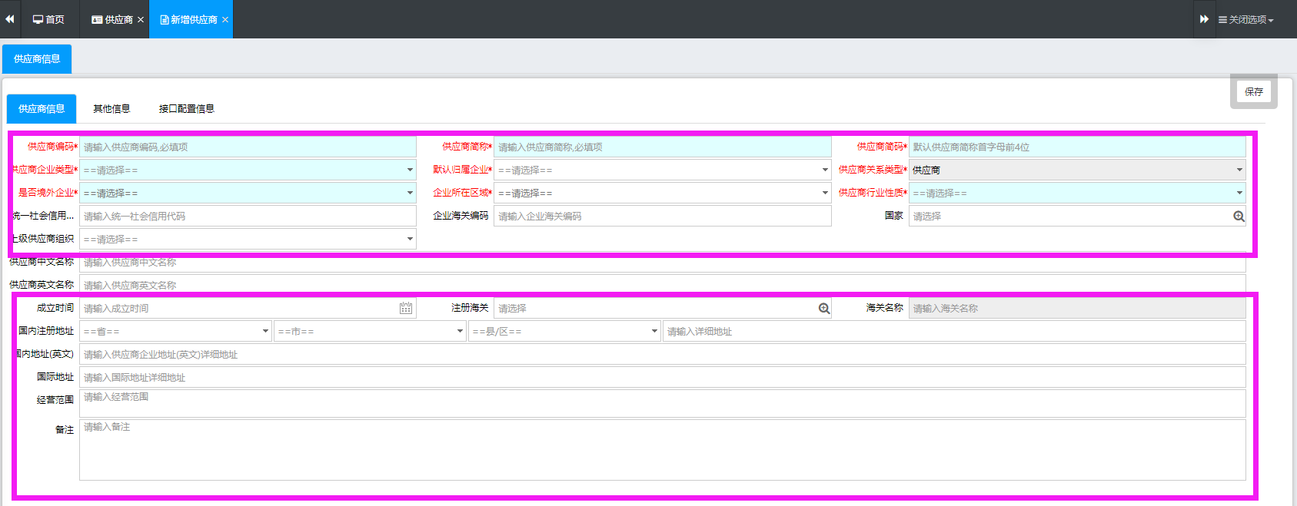
所属企业代码 | 必填，放大境 | 所属企业名称 | 必填，放大境带出 | 社会信用代码 | 必填，放大境带出
基本信息
客户编号 | 必填。同一个所属企业下，不可重复 | 客户简称 | 客户简称，抄写关务 | 客户简码 | 必填，抄写关务
客户类型 | 必填，下拉框， 客户/供应商/服务商/其他 | 客户类型2 | 必填，抄写关务 企业类型 | 客户行业性质 | 必填，抄写关务
是否境外 | 必填，是/否，默认为否 | 企所在区域 | 必填，抄写关务 | 客户类别 | 必填，放大境带出CB02
客户名称 | 必填 |  |  | 公司类型 | 选填，按照营业执照来填写
注册资金（万） | 选填 | 币制 | 选填，放大境，币制基础资料 | 税务资质 | 选填，下拉框：无/一般纳税人/小规模纳税人，默认一般纳税人
上级组织 | 选填 | 注册海关 |  | 海关编码 | 选填
统一社会信用代码 | 选填 |  |  | 国家 | 选填
CRM信息
客户规模 | 放大境，选填CB04 | 客户等级 | 放大境，选填CB05 | 客户价值 | 放大境，选填CB07
客户资信等级 | 放大境，选填CB08 | 关系等级 | 放大境，选填CB06 | 客户来源 | 放大境，选填CB09
所属行业 | 选填，放大境CB03 | 所属中国地区 | 放大境，选填CB19 | 所属世界地区 | 放大境，选填CB19
资金额度（万） | 选填 | 币制 | 放大境币制，选填
优惠说明
备注
地址信息
客户英文名称 | 选填
国内工商地址 | 省 | 市 | 县 | 详细地址
国内通讯地址 | 省 | 市 | 县 | 详细地址
国内地址英文 | 选填
国际地址 | 选填
邮编 | 选填 | 公司网址 | 选填
公司经营范围
客户经营范围 | 选填
备注 | 选填
其他
客户状态1 |  | 客户状态2 |  | 客户状态3
创建人 |  | 创建时间 |  | 客户状态4
修改人 |  | 修改时间 |  | 客户状态5

CB02-客户类别

CB02客户类别维护
栏位名称 | 必填 | 名称
所属企业代码 | 必填 | 使用放大境，跳出本企业的信息
所属企业名称 | 必填 | 通过企业代码带过来
所属企业社会信用代码 | 必填 | 通过企业代码带过来
所属企业海关十位编码 | 必填 | 通过企业代码带过来
客户类别代码 | 必填 | 人工输入代码，同一个所属企业下，不允许代码重复
客户类别名称 | 必填 | 人工输入名称，中英文不限制
排序 | 必填
客户类别中文描述 | 选填
客户类别英文描述 | 选填
备注 | 选填

创建人 |  | 根据用户名的账号带出
创建时间 |  | 系统自动带出
修改人 |  | 根据用户名的账号带出
修改时间 |  | 系统自动带出

CB03-所属行业
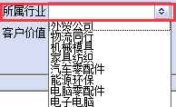
CB03 所属行业维护
栏位名称 | 必填 | 名称
所属企业代码 | 必填 | 使用放大境，跳出本企业的信息
所属企业名称 | 必填 | 通过企业代码带过来
所属企业社会信用代码 | 必填 | 通过企业代码带过来
所属企业海关十位编码 | 必填 | 通过企业代码带过来
所属行业代码 | 必填 | 人工输入代码，同一个所属企业下，不允许代码重复
所属行业名称 | 必填 | 人工输入名称，中英文不限制
排序 | 必填
所属行业中文描述 | 选填
所属行业英文描述 | 选填
备注 | 选填

创建人 |  | 根据用户名的账号带出
创建时间 |  | 系统自动带出
修改人 |  | 根据用户名的账号带出
修改时间 |  | 系统自动带出

CB04-公司规模

CB04 公司规模维护
栏位名称 | 必填 | 名称
所属企业代码 | 必填 | 使用放大境，跳出本企业的信息
所属企业名称 | 必填 | 通过企业代码带过来
所属企业社会信用代码 | 必填 | 通过企业代码带过来
所属企业海关十位编码 | 必填 | 通过企业代码带过来
公司规模代码 | 必填 | 人工输入代码，同一个所属企业下，不允许代码重复
公司规模名称 | 必填 | 人工输入名称，中英文不限制
排序 | 必填
公司规模中文描述 | 选填
公司规模英文描述 | 选填
备注 | 选填

创建人 |  | 根据用户名的账号带出
创建时间 |  | 系统自动带出
修改人 |  | 根据用户名的账号带出
修改时间 |  | 系统自动带出

CB06-关系等级

CB06 关系等级维护
栏位名称 | 必填 | 名称
所属企业代码 | 必填 | 使用放大境，跳出本企业的信息
所属企业名称 | 必填 | 通过企业代码带过来
所属企业社会信用代码 | 必填 | 通过企业代码带过来
所属企业海关十位编码 | 必填 | 通过企业代码带过来
关系等级代码 | 必填 | 人工输入代码，同一个所属企业下，不允许代码重复
关系等级名称 | 必填 | 人工输入名称，中英文不限制
排序 | 必填
关系等级中文描述 | 选填
关系等级英文描述 | 选填
备注 | 选填

创建人 |  | 根据用户名的账号带出
创建时间 |  | 系统自动带出
修改人 |  | 根据用户名的账号带出
修改时间 |  | 系统自动带出

CB07-客户价值

CB07 客户价值维护
栏位名称 | 必填 | 名称
所属企业代码 | 必填 | 使用放大境，跳出本企业的信息
所属企业名称 | 必填 | 通过企业代码带过来
所属企业社会信用代码 | 必填 | 通过企业代码带过来
所属企业海关十位编码 | 必填 | 通过企业代码带过来
客户价值代码 | 必填 | 人工输入代码，同一个所属企业下，不允许代码重复
客户价值名称 | 必填 | 人工输入名称，中英文不限制
排序 | 必填
客户价值中文描述 | 选填
客户价值英文描述 | 选填
备注 | 选填

创建人 |  | 根据用户名的账号带出
创建时间 |  | 系统自动带出
修改人 |  | 根据用户名的账号带出
修改时间 |  | 系统自动带出

CB09-信息来源
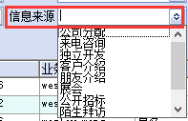
CB09 信息来源维护
栏位名称 | 必填 | 名称
所属企业代码 | 必填 | 使用放大境，跳出本企业的信息
所属企业名称 | 必填 | 通过企业代码带过来
所属企业社会信用代码 | 必填 | 通过企业代码带过来
所属企业海关十位编码 | 必填 | 通过企业代码带过来
信息来源代码 | 必填 | 人工输入代码，同一个所属企业下，不允许代码重复
信息来源名称 | 必填 | 人工输入名称，中英文不限制
排序 | 必填
信息来源等级中文描述 | 选填
信息来源等级英文描述 | 选填
备注 | 选填

创建人 |  | 根据用户名的账号带出
创建时间 |  | 系统自动带出
修改人 |  | 根据用户名的账号带出
修改时间 |  | 系统自动带出

